PuntoFijo
f(x)$=3x−e^{−2x}=0$ $$x=\frac{e^{−2x}}{3}$$
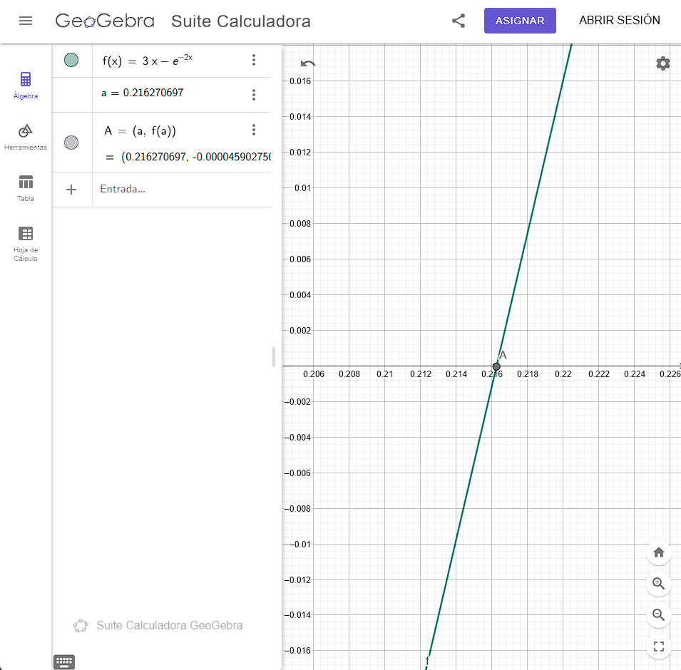

x | f(x) | n | x | g(x) | error
-5 | -22041.465795 | 0 | 0 | 0.33333333333
-4 | -2992.957987 | 1 | 0.33333333333 | 0.17113903968 | 1
-3 | -412.42879349 | 2 | 0.17113903968 | 0.23671689967 | 0.94773404105
-2 | -60.598150033 | 3 | 0.23671689967 | 0.2076199388 | 0.27703074889
-1 | -10.389056099 | 4 | 0.2076199388 | 0.22006063295 | 0.14014531089
0 | -1 | 5 | 0.22006063295 | 0.21465277539 | 0.056533029061
1 | 2.8646647168 | 6 | 0.21465277539 | 0.21698699905 | 0.025193513384
2 | 5.9816843611 | 7 | 0.21698699905 | 0.21597636755 | 0.010757435593
3 | 8.9975212478 | 8 | 0.21597636755 | 0.21641335408 | 0.0046793615113
4 | 11.999664537 | 9 | 0.21641335408 | 0.21622429726 | 0.0020192216269
5 | 14.9999546 | 10 | 0.21622429726 | 0.21630607007 | 0.00087435507553
 |  | 11 | 0.21630607007 | 0.21627069706 | 0.00037804214758
 |  | 12 | 0.21627069706 | 0.21628599789 | 0.00016355899685

$$f\left(x\right)=2e^{x^{2}}−5x$$
$$g\left(x\right)=\frac{2}{5}e^{x^{2}}$$

x | g(x) | n | x | g(x) | error | error absoluto
0 | 0.4 | 0 | 0 | 0.4
1 | 2.9556224396 | 1 | 0.4 | 0.4694043484 | 1 | 0.4
 |  | 2 | 0.4694043484 | 0.49860040801 | 0.14785621103 | 0.069404348397
 |  | 3 | 0.49860040801 | 0.51289282949 | 0.058556028324 | 0.029196059614
 |  | 4 | 0.51289282949 | 0.52036141638 | 0.027866292256 | 0.014292421483
 |  | 5 | 0.52036141638 | 0.52439255298 | 0.014352691518 | 0.0074685868871
 |  | 6 | 0.52439255298 | 0.52660571347 | 0.0076872499048 | 0.004031136603
 |  | 7 | 0.52660571347 | 0.52783203869 | 0.0042026898443 | 0.002213160484
 |  | 8 | 0.52783203869 | 0.52851501113 | 0.0023233247255 | 0.0012263252264
 |  | 9 | 0.52851501113 | 0.52889644899 | 0.0012922479428 | 0.00068297243586
 |  | 10 | 0.52889644899 | 0.5291098154 | 0.00072119573099 | 0.00038143786115
 |  | 11 | 0.5291098154 | 0.52922927172 | 0.00040325543636 | 0.00021336640949
 |  | 12 | 0.52922927172 | 0.52929618391 | 0.00022571751982 | 0.00011945631863

IntegraciónNumerica
 |  |  |  |  |  |  |  | Regla del trapecio compuesta

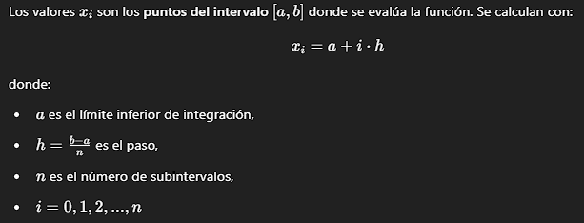

n = | 4 |  |  | h = | 0.25
Limites de la integral |  |  | xi = a+i*h
a = | 1 | b = | 2

 |  |  |  |  |  |  |  |  | Verifico ->
 | i | xi | f(xi)
 | 0 | 1 | 27 |  | f(x) dx ≈ | 24.275931149
 | 1 | 1.25 | 23.149125
 | 2 | 1.5 | 22.74537037
 | 3 | 1.75 | 24.209229227
 | 4 | 2 | 27

 |  |  |  |  |  |  | Rectangulo Punto Medio

 | n = | 5 |  | h = | 0.2
 | a = | 0
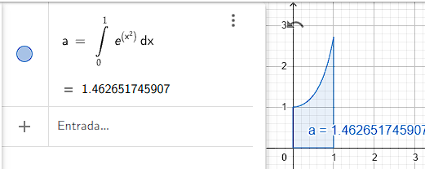

 | i | xe | x̅e | f(x̅e)
 | 0 | 0
 | 1 | 0.2 | 0.1 | 1.0100501671 |  |  |  | 1.4536948148
 | 2 | 0.4 | 0.3 | 1.0941742837
 | 3 | 0.6 | 0.5 | 1.2840254167 |  |  |  |  |  | Verifico ->
 | 4 | 0.8 | 0.7 | 1.63231622
 | 5 | 1 | 0.9 | 2.2479079867

 |  |  | sumatoria de f(xp) | 7.2684740741

